SSH設置
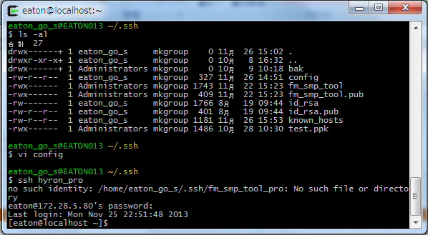
client側でSSH-Kegenを作成する

ssh-keygen -t rsa

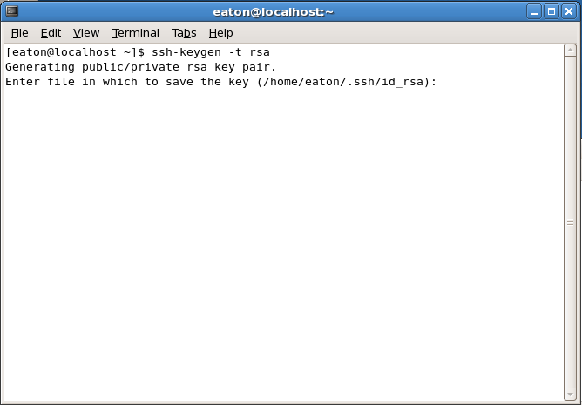
「Enter」を押す

Passwordを入力する
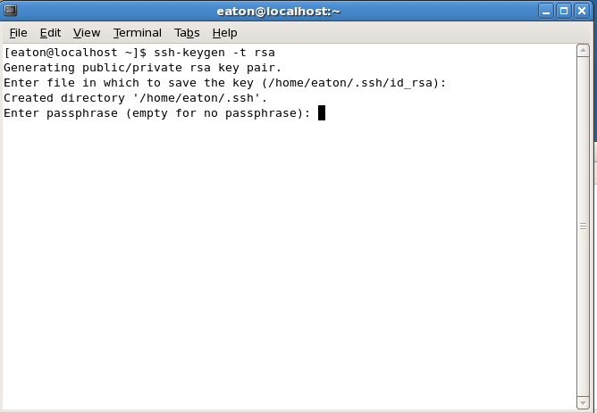

Passwordを確認する
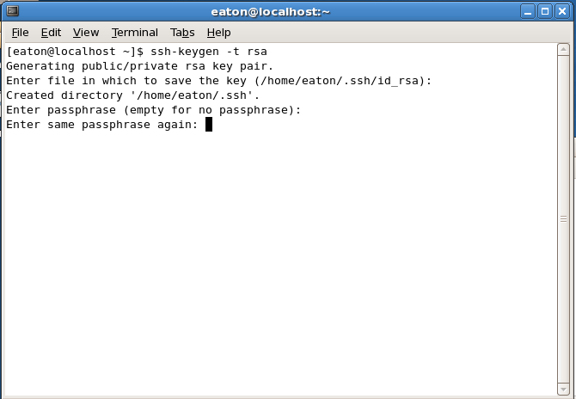

完了です！
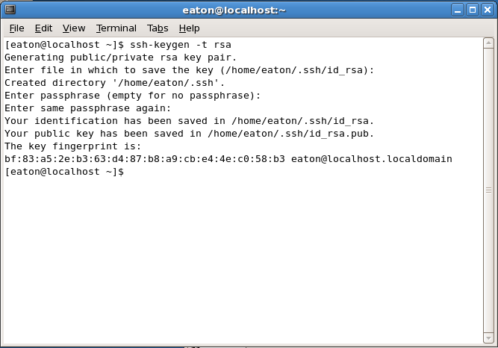

作成されたKEYを確認する

 | 1.show hidden files
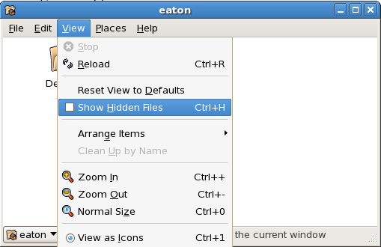

 | 2./home/eaton/.sshでKEYを確認する
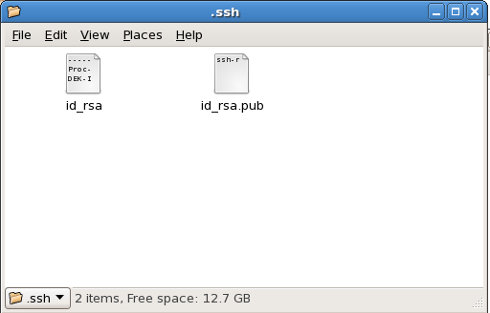

２.clientサーバーから目標サーバーに*.PUB KEYをコピーする

 | 1.目標サーバーでsshディレクトリを作成する
 | ssh [USER]@[サーバーIP] mkdir -p .ssh
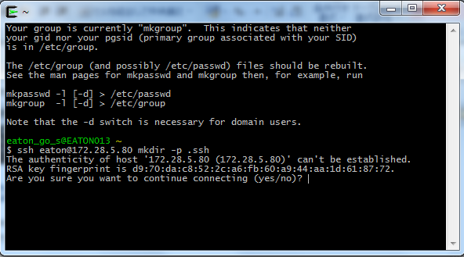

 | yesを入力する
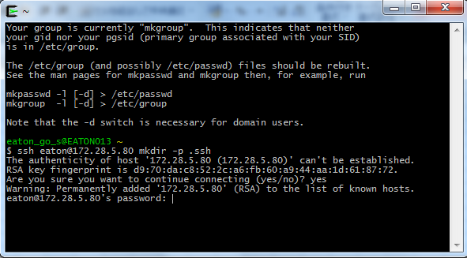

 | Passwordを入力する
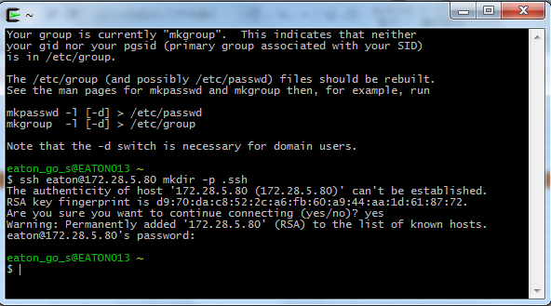

 | 2.sshディレクトリに*.PUB KEYをコピーする

 | cat .ssh/id_rsa.pub | ssh [USER]@[サーバーIP] 'cat >> .ssh/authorized_keys'
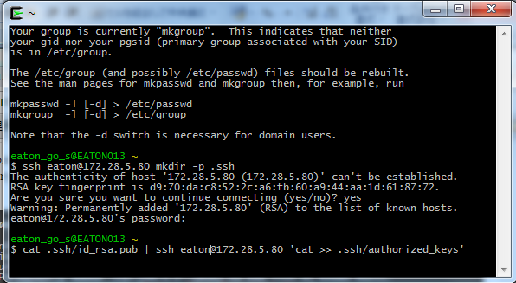

 | Passwordを入力する
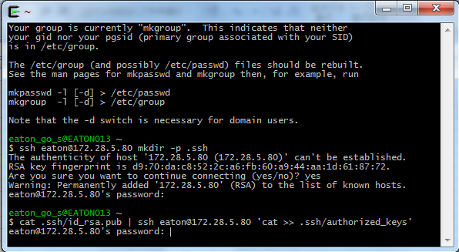

 | 3.ファイルの確認

 | ssh [USER]@[サーバーIP] ls -al .ssh
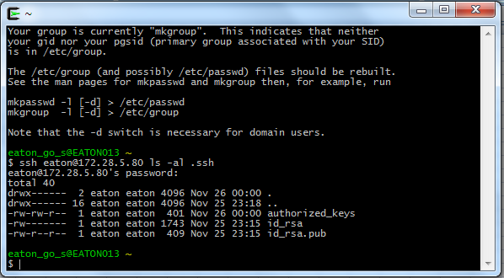

３.目標サーバーでKEYの権限を設定する

 | １.「sshディレクトリとKEY」の権限を設定する
 | ssh [USER]@[サーバーIP] "chmod 700 .ssh; chmod 640 .ssh/authorized_keys"
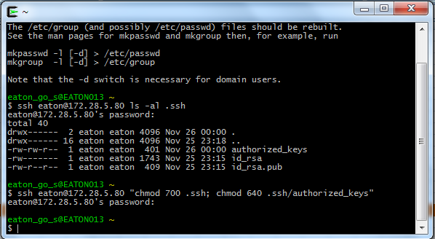

 | ２.sshディレクトリの権限確認
 | ssh [USER]@[サーバーIP] ls -al
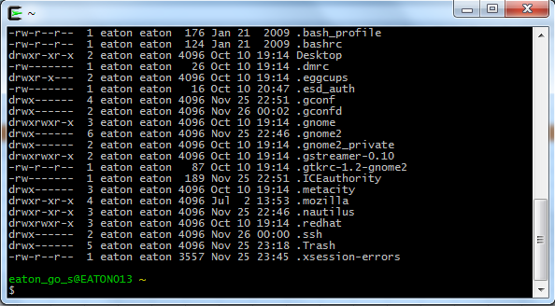

 | ２.KEYの権限確認
 | ssh [USER]@[サーバーIP] ls -al .ssh
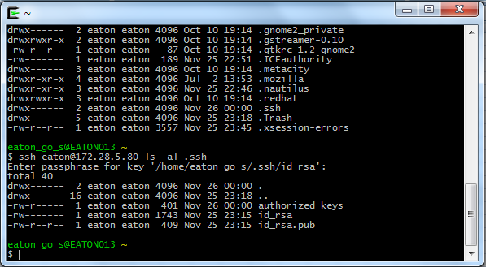

３.sshディレクトリでconfigファイルを設置する

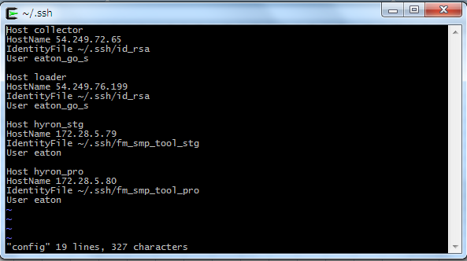

４.KEY利用してサーバーに接続することを確認する。

